data aset IKNB
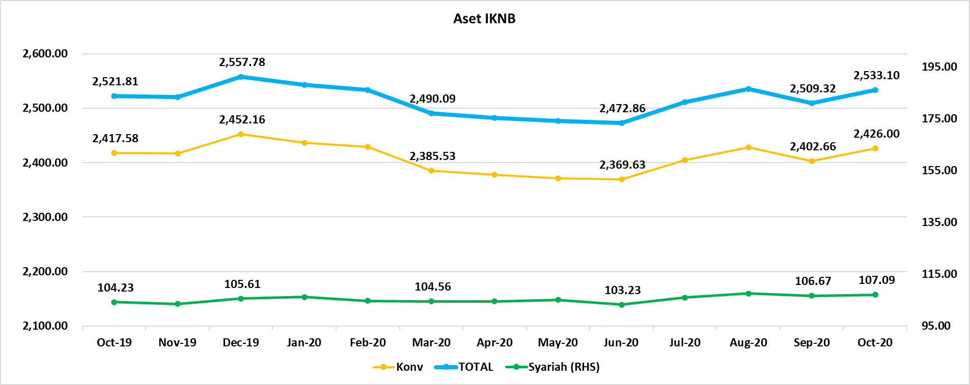
ASET INDUSTRI KEUANGAN NON BANK |  |  |  | ASET INDUSTRI KEUANGAN NON BANK

 |  |  | dalam triliun Rp |  |  |  | dalam miliar Rp
Komponen | Oktober 2020 |  | Total | Komponen | Oktober 2020 |  | Total
 | Konvensional | Syariah |  |  | Konvensional | Syariah
Asuransi | 1,338.47 | 41.61 | 1,380.08 | Asuransi | 1,338,469.13 | 41,612.91 | 1,380,082.04
Asuransi Jiwa | 518.93 | 33.36 | 552.29 | Asuransi Jiwa | 518,930.28 | 33,361.49 | 552,291.76
Asuransi Umum | 165.88 | 6.05 | 171.93 | Asuransi Umum | 165,876.38 | 6,050.32 | 171,926.69
Reasuransi | 26.44 | 2.20 | 28.64 | Reasuransi | 26,442.83 | 2,201.11 | 28,643.94
Asuransi Wajib | 129.59 | - | 129.59 | Asuransi Wajib | 129,587.91 | - | 129,587.91
Asuransi Sosial (BPJS) | 497.63 | - | 497.63 | Asuransi Sosial (BPJS) | 497,631.74 | - | 497,631.74
Lembaga Pembiayaan | 557.93 | 23.83 | 581.76 | Lembaga Pembiayaan | 557,926.59 | 23,833.99 | 581,760.57
Perusahaan Pembiayaan | 450.53 | 17.29 | 467.83 | Perusahaan Pembiayaan | 450,534.37 | 17,292.68 | 467,827.05
Modal Ventura | 16.30 | 2.67 | 18.97 | Modal Ventura | 16,303.37 | 2,667.12 | 18,970.49
PP Infrastruktur | 91.09 | 3.87 | 94.96 | PP Infrastruktur | 91,088.85 | 3,874.19 | 94,963.03
Dana Pensiun | 299.01 | 1.95 | 300.96 | Dana Pensiun | 299,009.54 | 1,949.63 | 300,959.17
DPPK-PPMP | 159.59 | 0.53 | 160.13 | DPPK-PPMP | 159,593.99 | 531.77 | 160,125.76
DPPK-PPIP | 36.53 | 0.09 | 36.62 | DPPK-PPIP | 36,530.33 | 90.89 | 36,621.22
DPLK | 102.89 | 1.33 | 104.21 | DPLK | 102,885.22 | 1,326.97 | 104,212.19
LKK | 213.60 | 39.15 | 252.74 | LKK | 213,597.34 | 39,146.69 | 252,744.03
1. LPEI | 81.91 | 13.16 | 95.07 | 1. LPEI | 81,907.75 | 13,163.13 | 95,070.89
2. Pergadaian | 60.47 | 11.04 | 71.51 | 2. Pergadaian | 60,468.99 | 11,041.65 | 71,510.64
3. Lembaga Penjamin | 21.78 | 2.88 | 24.67 | 3. Lembaga Penjamin | 21,783.59 | 2,881.45 | 24,665.04
4. PT SMF (Persero) | 28.59 | 3.77 | 32.36 | 4. PT SMF (Persero) | 28,588.25 | 3,768.22 | 32,356.47
5. PT PNM (Persero) | 17.63 | 8.29 | 25.93 | 5. PT PNM (Persero) | 17,633.97 | 8,292.23 | 25,926.20
6. PT Danareksa (Persero) | 3.21 | - | 3.21 | 6. PT Danareksa (Persero) | 3,214.78 | - | 3,214.78
Jasa Penunjang | 12.99 | - | 12.99 | Jasa Penunjang | 12,990.53 | - | 12,990.53
Pialang Asuransi | 8.16 | - | 8.16 | Pialang Asuransi | 8,159.95 | - | 8,159.95
Pialang Reasuransi | 4.83 | - | 4.83 | Pialang Reasuransi | 4,830.58 | - | 4,830.58
LKM | 0.65 | 0.49 | 1.13 | LKM | 645.24 | 488.75 | 1,133.99
Fintech | 3.37 | 0.06 | 3.42 | Fintech | 3,366.21 | 58.77 | 3,424.98
TOTAL | 2,426.00 | 107.09 | 2,533.10 | TOTAL | 2,426,004.57 | 107,090.74 | 2,533,095.31

Keterangan :
Data aset LKM menggunakan data Kuartal II 2020.
Data aset Jasa Penunjang menggunakan data Semester I 2020
 |  |  |  |  |  |  | triliun Rp

Pelaku IKNB
JUMLAH PELAKU
INDUSTRI KEUANGAN NON BANK

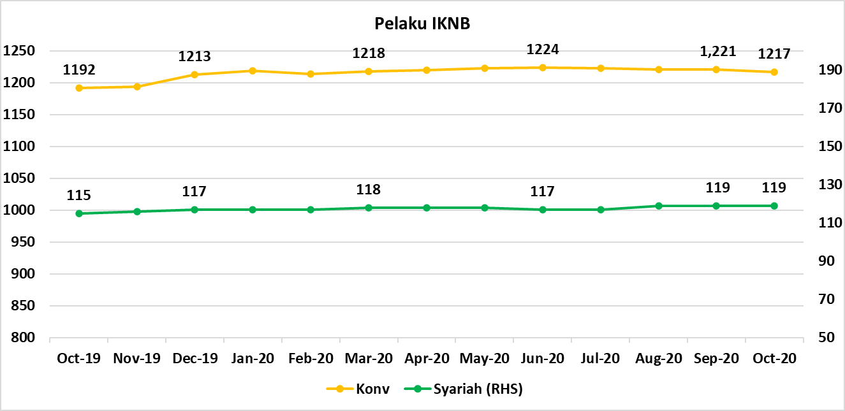
Komponen | Oktober 2020 |  | Total
 | Konvensional | Syariah*
Asuransi | 137 | 13 | 150
Asuransi Jiwa | 53 | 7 | 60
Asuransi Umum | 73 | 5 | 78
Reasuransi | 6 | 1 | 7
Asuransi Wajib | 3 | 0 | 3
Asuransi Sosial (BPJS) | 2 | - | 2
Lembaga Pembiayaan | 234 | 9 | 243
Perusahaan Pembiayaan | 175 | 5 | 180
Modal Ventura | 57 | 4 | 61
PP Infrastruktur | 2 | 0 | 2
Dana Pensiun | 217 | 4 | 221
DPPK-PPMP | 149 | 1 | 150
DPPK-PPIP | 45 | 1 | 46
DPLK | 23 | 2 | 25
LKK | 111 | 5 | 116
1. LPEI | 1 | - | 1
2. Pergadaian | 87 | 3 | 90
Berizin | 50 | 2 | 52
Terdaftar dan sedang memproses izin | 37 | 1 | 38
3. Lembaga Penjamin | 20 | 2 | 22
4. PT SMF (Persero) | 1 | - | 1
5. PT PNM (Persero) | 1 | - | 1
6. PT Danareksa (Persero) | 1 | - | 1
Jasa Penunjang IKNB | 228 | - | 228
1. Perusahaan Pialang Asuransi | 160 | - | 160
2. Perusahaan Pialang Reasuransi | 42 | - | 42
3. Perusahaan Penilai Kerugian Asuransi | 26 | - | 26
LKM | 146 | 77 | 223
Izin Penuh | 138 | 77 | 215
Izin Bersyarat | 8 | - | 8
Fintech | 144 | 11 | 155
Berizin | 31 | 2 | 33
Terdaftar | 113 | 9 | 122
TOTAL | 1,217 | 119 | 1,336

Keterangan :
*Data Full Fledge Syariah

